Worksheet
GRAFICOS AEREOS

MONDI
2019-12-01 - 2019-12-31
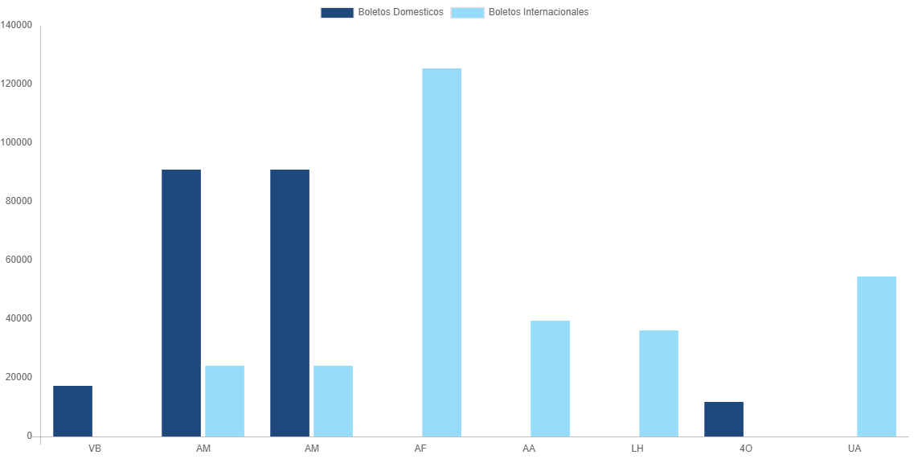

AEROLINEA | CANT | TARIFA/Pesos | %Part
AEROENLACES NACIONALES, S.A. DE C.V. | 16 | 17,329 | 4.34%
AEROMEXICO | 25 | 91,053 | 22.78%
INTERJET - ABC AEROLINEAS,S.A. DE C.V. | 3 | 11,734 | 2.94%
Total BOLETOS DOMESTICOS | 44 | 120,115 | 30.05%

AEROMEXICO | 3 | 24,230 | 6.06%
AIR FRANCE | 2 | 125,557 | 31.42%
AMERICAN AIRLINES | 4 | 39,333 | 9.84%
DEUTSCHE LUFTHANSA | 3 | 36,031 | 9.02%
UNITED AIRLINES | 5 | 54,387 | 13.61%
Total BOLETOS INTERNACIONALES | 17 | 279,538 | 69.95%
Total general | 61 | 399,653 | 100%
El consumo es la tarifa antes de impuestos de iva y tua.
El consumo es de tarifa de servicios de vuelos.(No cargos por cambios y revisados)
Cantidades en Pesos Mexicanos

